Bài 1
PHẦN 1 THIẾT KẾ TEST CASE HỘP ĐEN – PHÂN TÍCH YÊU CẦU VÀ THIẾT KẾ
Bài 1: Phân Hoạch Tương Đương & Giá Trị Biên – Form Đăng Ký Tài Khoản
 |  |  |  |  | Yêu cầu 1: Thiết kế form |  | Yêu cầu 2. Phân hoạch tương đương
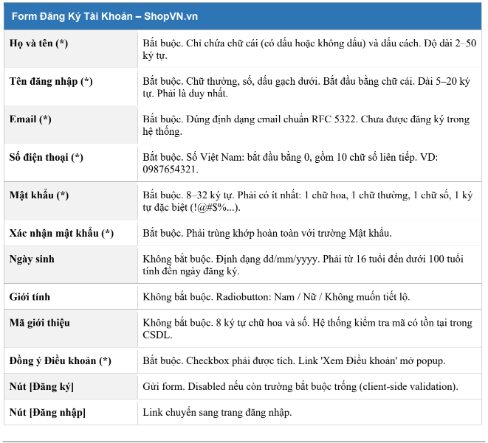
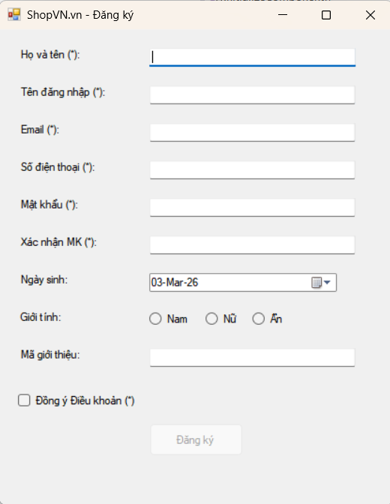
 |  |  |  |  |  |  | Trường | Lớp hợp lệ (Giá trị đại diện) | Lớp không hợp lệ (Giá trị đại diện) | Lý do/ Quy tắc phân lớp
 |  |  |  |  |  |  | Họ và Tên | quyen | "<null>", "q", "aaaaaaaaaaaaaaaaaaaaaaaaaaaaaaaaaaaaaaaaaaaaaaaaaaa", "12a", "@fss" | Bắt buộc. Chỉ chứa chữ cái (có dấu hoặc không dấu) và dấu cách. Độ dài 2–50 ký tự.
 |  |  |  |  |  |  | Tên đăng nhập | quye_23 | "<null>", "123456", "abc", "@abcd0", "ABCDC", "abnhcgysbshsnshshsjfhffss" | Bắt buộc. Chữ thường, số, dấu gạch dưới. Bắt đầu bằng chữ cái. Dài 5–20 ký tự. Phải là duy nhất.
 |  |  |  |  |  |  | Email | quyen@gmail.com | "<null>", "quyen@gmail", "quyn@.com", "quyengmail.vn.com" | Bắt buộc. Đúng định dạng email chuẩn RFC 5322. Chưa được đăng ký trong hệ thống.
 |  |  |  |  |  |  | Mật khẩu | aB1@1234 | "<null>", "12345678", "qgh", "abcACB12", @@@@@@#$, "acbhnjfmfjgg", "AVCHNDJD", "AHCa@@fff", "ACFVG1213###", "avgcbhn@123", "gfbhcnhsbjjjjjjjjjjjASAD1234566uh@@########" | Bắt buộc. 8–32 ký tự. Phải có ít nhất: 1 chữ hoa, 1 chữ thường, 1 chữ số, 1 ký tự đặc biệt (!@#$%...).
 |  |  |  |  |  |  | Số điện thoại | 0325263251 | "<null>", "1234678592", "03215", "0231525152484", "012ahkskhkhd" | Bắt buộc. Số Việt Nam: bắt đầu bằng 0, gồm 10 chữ số liên tiếp. VD: 0987654321.
Yêu cầu 3 : Phân tích giá trị biên |  |  |  |  |  |  | Xác nhận MK | aB1@1234 | "<null>", "aB1@1234000", "000aB1@1234", "hhhhh" | Bắt buộc. Phải trùng khớp hoàn toàn với trường Mật khẩu.
Trường | Biên (Boundary) | Giá trị biên (min-1, min, min+1, max-1, max, max+1) |  | Loại (valid/invalid) | Kết quả mong đợi |  | Ngày sinh | 2004-01-02 | "12/13/2004", "01/02/2334", "50/01/2004", "111/09/2008" | Không bắt buộc. Định dạng dd/mm/yyyy. Phải từ 16 tuổi đến dưới 100 tuổi tính đến ngày đăng ký.
Họ và tên | Biên dưới : 2 | 1 ký tự (min -1) |  | Invalid | Cảnh báo độ dài ít nhất 2 ký tự |  | Mã giới thiệu | 12HJADIO | "aasssgh@", "12BN", "vbnmmmm", "12345678" | Không bắt buộc. 8 ký tự chữ hoa và số. Hệ thống kiểm tra mã có tồn tại trong CSDL.
 |  | 2 ký tự (min) |  | Valid | Chấp nhận |  | Đồng ký điều khoản | Checked (Đã tích) | Unchecked (Chưa tích chọn) | Bắt buộc. Checkbox phải được tích. Link 'Xem Điều khoản' mở popup.
 |  | 3 ký tự (min +1) |  | Valid | Chấp nhận
 | Biên trên: 50 | 49 ký tự (max -1) |  | Valid | Chấp nhận
 |  | 50 ký tự (max) |  | Valid | Chấp nhận
 |  | 51 ký tự (max +1) |  | Invalid | Cảnh báo độ dài dài nhất là 50 ký tự
Tên đăng nhập | Biên dưới : 5 | 4 ký tự (min -1) |  | Invalid | Cảnh báo độ dài ít nhất 5 ký tự
 |  | 5 ký tự (min) |  | Valid | Chấp nhận
 |  | 6 ký tự (min +1) |  | Valid | Chấp nhận
 | Biên trên: 20 | 19 ký tự (max -1) |  | Valid | Chấp nhận
 |  | 20 ký tự (max) |  | Valid | Chấp nhận
 |  | 21 ký tự (max +1) |  | Invalid | Cảnh báo độ dài dài nhất là 20 ký tự
Mật khẩu | Biên dưới: 8 | 7 ký tự (min -1) |  | Invalid | Cảnh báo độ dài ít nhất 8 ký tự
 |  | 8 ký tự (min) |  | Valid | Chấp nhận
 |  | 9 ký tự (min +1) |  | Valid | Chấp nhận
 | Biên trên: 32 | 31 ký tự (max -1) |  | Valid | Chấp nhận
 |  | 32 ký tự (max) |  | Valid | Chấp nhận
 |  | 33 ký tự (max +1) |  | Invalid | Cảnh báo độ dài dài nhất là 32 ký tự

Yêu cầu 4: Xây dựng bảng testcase hoàn chỉnh

TC ID | Mô tả mục đích | Điều kiện tiên quyết | Dữ liệu đầu vào (Tóm tắt) |  | Kỹ thuật (EP/BVA) | Kết quả mong đợi
TC_REG_001 | Đăng ký thành công với dữ liệu đầy đủ, hợp lệ hoàn toàn | Đã mở form đăng ký | Họ tên: Châu Thị ngọc Quyên Tên đăng nhập: quyen_23 Email: quyen23@gmail.com MK: Abcd@1234 XNMK: Abcd@1234 SDT: 0903123456 Ngày sinh: 15/03/2005 Mã GT: (bỏ trống) ĐK ĐK: Checked |  | EP | Đăng ký thành công
TC_REG_002 | Đăng ký thành công khi có mã giới thiệu hợp lệ | Đã mở form, mã GT tồn tại trong CSDL | Tương tự TC_001 + Mã GT: 12HJADIO |  | EP | Đăng ký thành công
TC_REG_003 | Đăng ký thành công, ngày sinh đúng giới hạn dưới | Đã mở form | Ngày sinh: 01/01/2010 (16 tuổi tính đến 03/03/2026) + các trường khác hợp lệ |  | BVA | Đăng ký thành công
TC_REG_004 | Đăng ký thành công, ngày sinh gần giới hạn trên | Đã mở form | Ngày sinh: 01/01/1927 (99 tuổi) + các trường khác hợp lệ |  | BVA | Đăng ký thành công
TC_REG_005 | Họ và tên để trống | Đã mở form | Họ tên: (rỗng) / "<null>" |  | EP | Hiển thị cảnh bảo bắt buộc nhập Họ và Tên
TC_REG_006 | Họ và tên chỉ 1 ký tự | Đã mở form | Họ tên: Q |  | BVA | Hiển thị cảnh báo ký tự tối thiểu là 2
TC_REG_007 | Họ và tên vượt 50 ký tự | Đã mở form | Họ tên: Nguyễn Văn Aaaaaaaaaa... (51 ký tự) |  | BVA | Hiển thị cảnh báo ký tự tối đa là 50

